1404.11.30
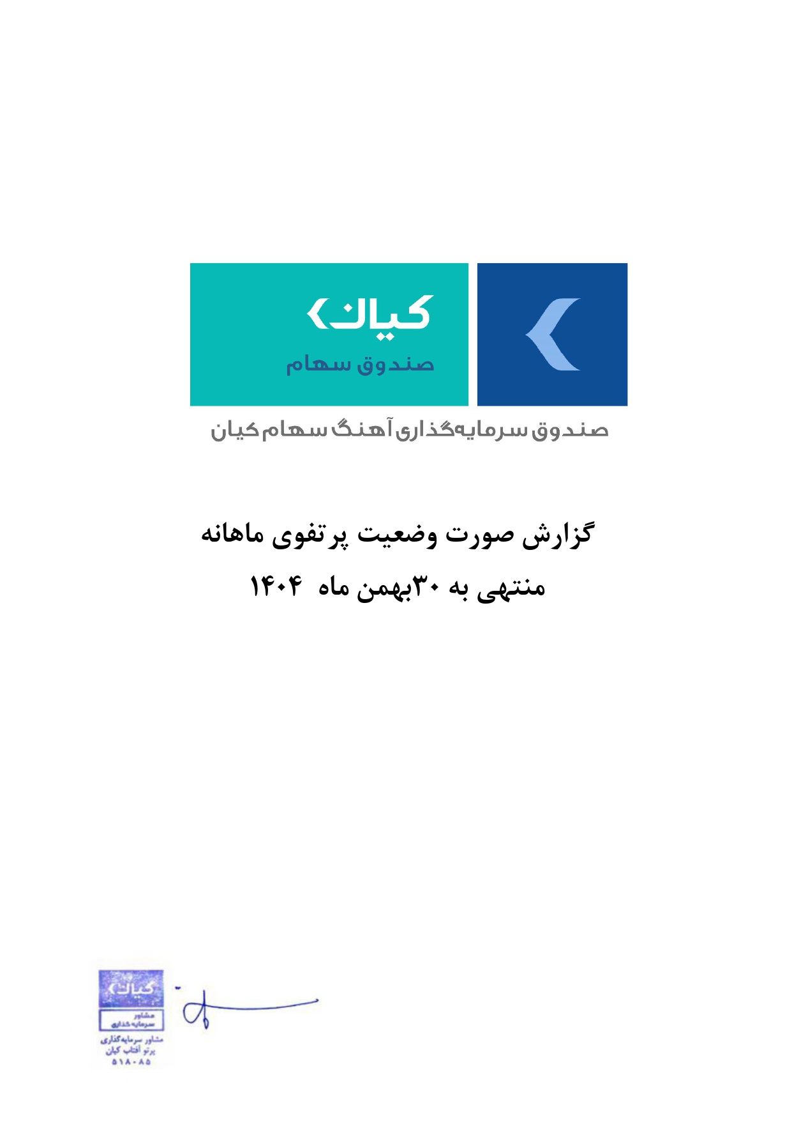



گزارش وضعیت پرتفوی ماهانه

منتهی به 1404/11/30

